GOLDEN Lady
 |  |  |  |  | 37,689 |  | 489,580.11 €
MARCHIO | CODICE ARTICOLO | DESCRIZIONE ARTICOLO | FOTO / IMMAGINE | TIPO PACK | QTY | RRP | TOT RRP
GOLDEN LADY | 115FFF | PANTACOLL.COTTON MELANGE | 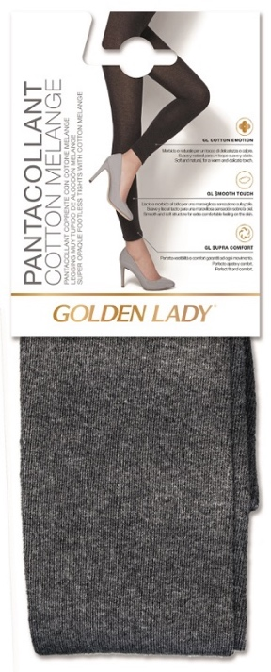 | APPENDINO CARTONE | 18,998 | 12.99 € | 246,784.02 €
GOLDEN LADY | 138CCC | PANTACOLL.SEAMLESS JEANS STYLE | 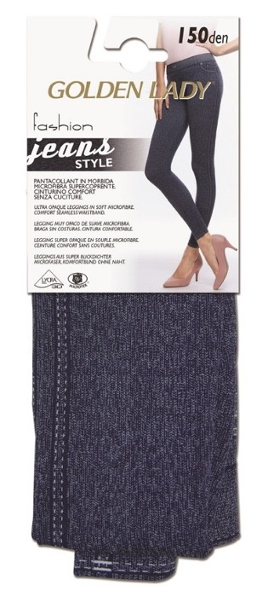 | APPENDINO CARTONE | 6,720 | 12.99 € | 87,292.80 €
GOLDEN LADY | 41KKA | PANTACOLLANT MICRO 100 | 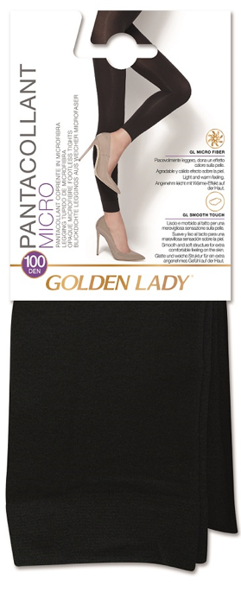 | APPENDINO CARTONE | 4,260 | 12.99 € | 55,337.40 €
GOLDEN LADY | 121KKK | PANTACOLLANT MICRO 150 | 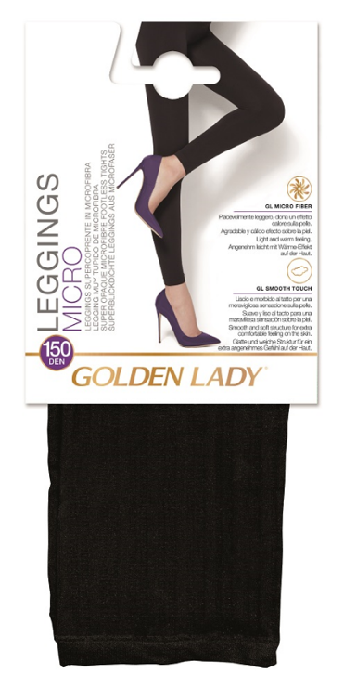 | APPENDINO CARTONE | 3,288 | 12.99 € | 42,711.12 €
GOLDEN LADY | I1419IN | LEGGINGS EXERCISE | 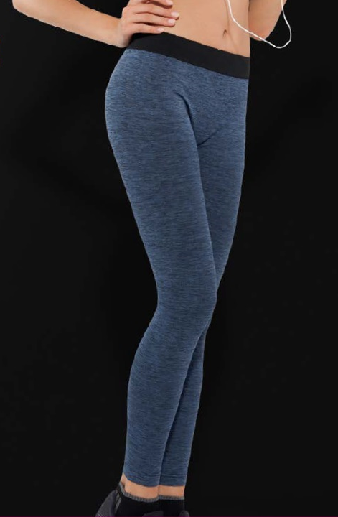 | APPENDINO CARTONE | 810 | 12.99 € | 10,521.90 €
GOLDEN LADY | I922IN | LEGGINGS SHAPING PLAY | 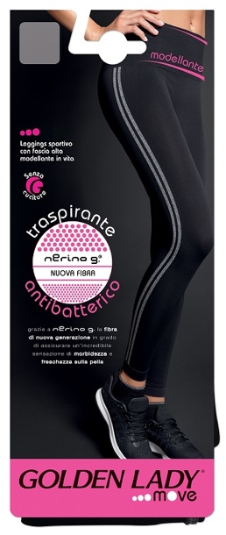 | APPENDINO CARTONE | 532 | 12.99 € | 6,910.68 €
OMSA | 3130OP | PANTACOLLANT EVOLUTION | 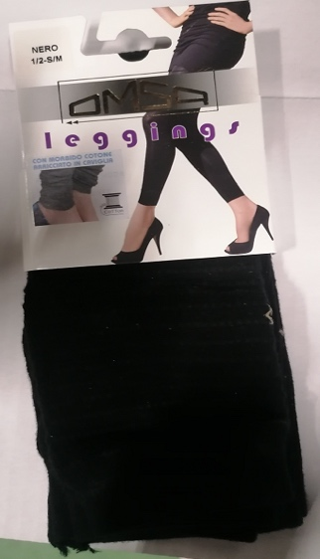 | APPENDINO CARTONE | 1,716 | 12.99 € | 22,290.84 €
FILODORO | G114682FN | PANTACOLL.COTONE MELANGE 60 LEGGINGS | 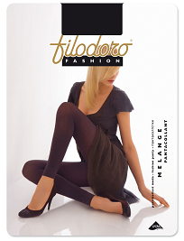 | BUSTA PLASTIFICATA | 1,365 | 12.99 € | 17,731.35 €

